Foglio1
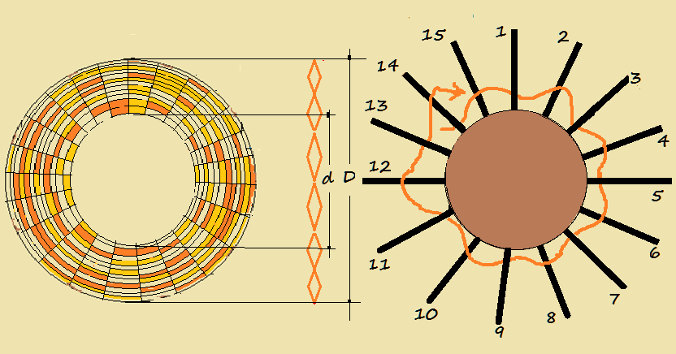

 |  |  |  | L= Induttanza | m H
 |  |  |  | n= numero spire per centimetro | n°
 |  |  |  | N= numero spire complessivo | n°
 |  |  |  | D= diametro massimo in cm | cm
 |  |  |  | d= diametro minimo in cm | cm
 |  |  |  | Ф = diametro conduttore | mm
 |  |  |  | K = coefficiente dipendente dal rapporto d/D

INPUT |  | OUTPUT |  | Per il calcolo dell'induttanza si è utilizzata la formula:
Ф (mm) | 0.80 | spire/cm | 12.50
D (cm) | 10.00 | spire | 31 | L=0,85 x D3 x n2 x K/1000
d (cm) | 5.00 | K | 0.68
 |  | d/D | 0.50 | La formula è proposta dal MONTU' nel testo:
 |  | L (m H) | 90.31 | “ RADIO “ - HOEPLI 1929 -

Per la costruzione della bobina si utilizza un cilindro in legno sulla cui superficie laterale si praticano
un certo numero (dispari) di fori nei quali si introducono dei bastoncini pure in legno come si nota
nel disegno. Si avvolge poi il filo seguendo lo schema indicato in figura.

